Ranking de reações
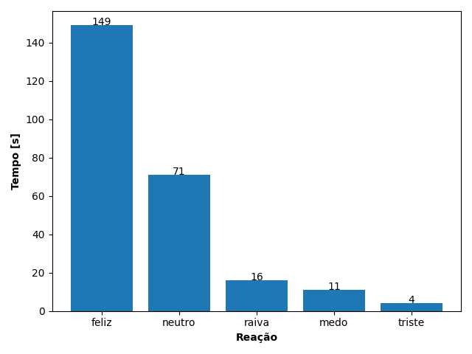
REAÇÃO | TEMPO [s]
feliz | 149
neutro | 71
raiva | 16
medo | 11
triste | 4

